关系图
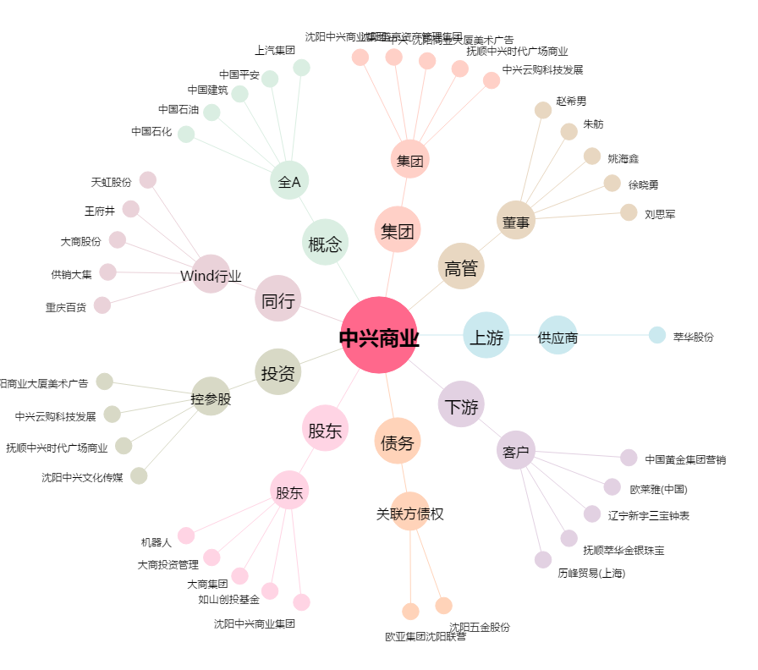
中兴商业[000715.SZ] - 关系概览图

